Instructions for Judges
 Instructions for the Judges

Before Team Presentations - Template Setup:
1.) Please fill in your name and competition class (drop down list) you are judging in cells B2 & B3
2. ) Save a copy of this file with your name or initials on it via Save As into the dropbox folder or a folder of your choosing
- This will be the main file you work out of
- Make sure to save as macro enabled workbook
- You can leave team number blank for now
- This essentially creates a template for you as you judge each team. The "Finish & Save" button will reset the sheet back to this state each time.

1

Do not use for initial save

3.) If you would like for the team number list to only show teams you are judging complete step 4. If not you are ready to start listening to the team's presentations
a.) It will default to list of all teams competing if you skip step 4

4.) Optional
a.) Go to the TeamList Tab
b.) In column J enter the team numbers 1 after the other in the format shown in the instructions (EX # or RNG #) starting in cell J2

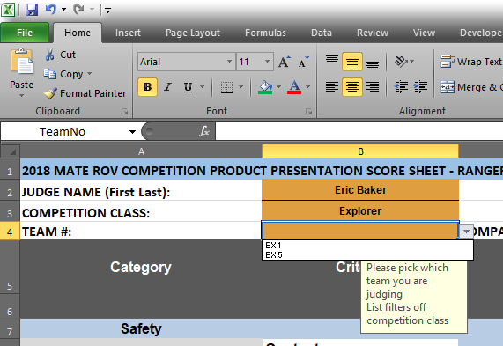

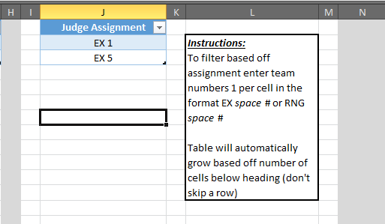

Results in

Scoring the Presentations:

1.) Pick the team number from the drop down. If you didn't add the filter in step 4 above, the list will show all teams for that class similar to picture below.
It will automatically fill in the Team Name to the right

1
2
2.) Enter scores in column D and comments for individual questions can be entered in column J. Weighting is automatically calculated for you.
It will round any score higher than the rubric scores to the highest rubric score.

3. ) There are two boxes at the bottom for general comments as well.
4.) There are also several other buttons here for your use:

Final Step (Next Team)

Save File: | This one and the one at the top are there for you to save as you go so you don't lose your work. It will save a file in the same directory as this file with your name and the team number in the filename
 | (your main template, save as from step #2 in setup phase).
 | Example: 2018_productPresentation_EX1_Ebaker.xlsm
 | It does not run any of the other checks built into this file other than making sure cells B2,B3,and B4 are filled out as it needs that info to save.

Finish & Save: | Press this one when you are finished and ready to move to the next team.
 | As long as it doesn't find any errors in scores above it will save the file with your name and the team number in the filename and then clear the team number from cell B4 as well as all the scores and comments from the template.
 | Don't worry you didn't just delete your scores as long as it said file save successful (check the folder).
 | It also runs the checks for missing scores, incorrect formats on scores, and that you filled out cells B2, B3, and B4.
 | It does not run the spell checker.

For both of the save buttons: | If the file exists it will prompt you to overwrite. If you click overwrite, it saves the last iterations with "Backup_" in front of the filename just in case. Each time you overwrite the backup gets overwritten to 1 version prior to the main one.

Spell Check: | The normal spell checker won't run with the cells locked so this button will allow you to run the spell check on the comment cells. (It also won't make you go through spell checking all the questions and headers.)
Check for missing scores: | It does exactly what it says; it also checks to make sure you put a number in for each score and that the score didn't get entered as text.
 | After fixing the scores click the button again to remove the red coloring.
 | The Finish & Save button also runs through this macro as well.
Remove All Red Backgrounds: | If the missing scores macro finds a missing score or a non-numerical entry in column D (other than the comments at the bottom) it makes the cell red. If you wanted to manually remove the red, this button resets the cells back to the default color.
 | It does not fix the score for you.

Note:
It is highly suggested you use the macros within this file to help the scorekeepers out with data validation and to make sure you don't accidentally save over anyone else's file.
The normal save/save as methods in excel still work if you want to use those. Just make sure you save each file with the team number and judge's name or initials and that you did not miss any scores and you reset team number for each team

